Descripción-ejemplo de llenado
 |  |  | GESTION 2022
 | EJEMPLO DE LLENADO(INVENTARIO DE INFORMACIÓN DIGITAL)
 | COMPUTADORA PERSONAL-PC
N° | UNIDAD | NOMBRE COMPLETO | CARGO | UBICACIÓN DE CARPETA | NOMBRE DE LA CARPETA | TAMAÑO(MB,GB) | N° DE CARPETAS | N° DE ARCHIVOS | FECHA
1 | DIRECCION ORGANIZACIÓN ADMINISTRATIVA Y RECURSOS HUMANOS | DILIAM MARTINEZ PADILLA | PROFESIONAL I ORGANIZACIÓN Y METODOS | Disco local (E) | GESTION 2022 | 1.47 GB | 21 | 125 | 21/12/2022
2
3

 | Nota: 1.- Crear una carpeta con tu nombre comple y cargo 2.- crear sub carpeta con nombre : GESTION 2022
 | DETALLE DE LAS COLUMNAS Y PROCEDIMIENTO DE LLENADO

 | UNIDAD | Llenar el nombre en la Unidad que trabajan |  | Cómo obtener la informacion para las columnas de tamaño, Nro de Carpetas, Nro de Archivos

 | NOMBRE COMPLETO | Del funcionario público |  | 1. Ingresar a la carpeta DILIAM MARTINEZ PADILLA-PROF I ORGANIZACIÓN Y METODOS
 |  |  |  | 2. clic derecho en la carpeta GESTION 2022
 | CARGO | Del Funcionario Público |  | 3. Copiar los datos a planilla
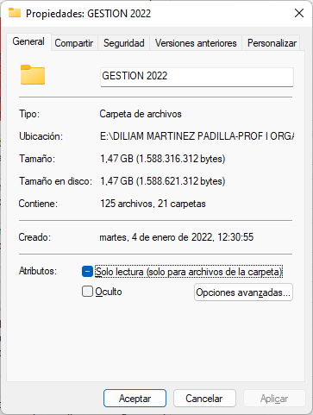
Nombre de la Carpeta
Ubicación de la carpeta
Tamaño de la Carpeta
N° Carpetas
N° Archivos
 | UBICACIÓN DE CARPETA | La ubicación puede estar en: Disco local(D) ó Disco local (E) En la Computadora donde realiza sus trabajos

 | NOMBRE DE LA CARPETA | crear una carpeta en Disco local(D) ó Disco local (E): con nombre completo y cargo: "DILIAM MARTINEZ PADILLA-PROF I ORGANIZACIÓN Y METODOS"dentro de esa carpeta crear otra carpeta con nombre GESTION 2022 guardar toda la información ahí

 | TAMAÑO(MB,GB) | El tamaño total de la carpeta GESTION 2022. ver imagen de la derecha

 | N° DE CARPETAS | Se debe registrar cuantas carpetas exiten dentro de la carpeta GESTION 2022

 | N° DE ARCHIVOS | Se debe registrar cuantas archivos exiten dentro de la carpeta GESTION 2022

 | FECHA | La fecha actual

 | FIRMA | UNA VEZ LLENADO EL FORMULARIO POR TODA LA UNIDAD EL JEFE/ENCARGADO DE UNIDAD IMPRIMIRA EL FORMULARIO Y LO HARA FIRMAR CON CADA FUNCIONARIO DE SU UNIDAD

 | FIRMA JEFE/ENCARGADO DE UNIDAD | El jefe/Encargado de unidad debe corroborar la informacion de sus dependientes y firmar el formulario

 | EJEMPLO DE LLENADO(INVENTARIO DE INFORMACIÓN DIGITAL CLASIFICADA L@S QUE TRABAJAN CON CARPETA COMPARTIDA Z)

N° | UNIDAD | NOMBRE COMPLETO | CARGO | UBICACIÓN DE CARPETA | NOMBRE DE LA CARPETA | TAMAÑO(MB,GB) | N° DE CARPETAS | N° DE ARCHIVOS | FECHA
1 | DIRECCION ORGANIZACIÓN ADMINISTRATIVA Y RECURSOS HUMANOS | DILIAM MARTINEZ PADILLA | PROFESIONAL I ORGANIZACIÓN Y METODOS | \\10.0.38.200\rrhh | RRHH | 61,0 MB | 1 | 5 | 21/12/2022
2
3

DETALLE DE LAS COLUMNAS Y PROCEDIMIENTO DE LLENADO
 |  |  |  | Cómo obtener la informacion para las columnas de tamaño, Nro de Carpetas, Nro de Archivos

 | UNIDAD | Llenar el nombre en la Unidad que trabajan |  | 1. clic derecho en la carpeta DILIAM MARTINEZ PADILLA-PROF I ORGANIZACIÓN Y METODOS->propiedades
 |  |  |  | 2. general
 | NOMBRE COMPLETO | Del funcionario público |  | 3. Copiar los datos y pegar a la planilla
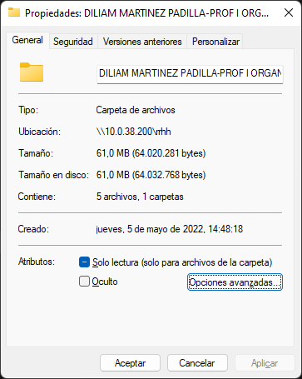
N° Carpetas
N° Archivos
Tamaño de Carpeta
Ubicación de carpeta
Nombre de la carpeta
 | CARGO | Del Funcionario Público

 | UBICACIÓN DE CARPETA | Nombre de la carpeta compartida de su Unidad en Z. En la imagen se puede ver que la carpeta es: rrhh(como ejemplo)

 | NOMBRE DE LA CARPETA | Es el nombre de la Carpeta que contiene informacion. En la Imagen se puede ver la carpeta con nombre--->DILIAM MARTINEZ PADILLA-PROF I ORGANIZACIÓN Y METODOS(Como ejemplo)

 | TAMAÑO(MB,GB) | El tamaño total de la carpeta DILIAM MARTINEZ PADILLA-PROF I ORGANIZACIÓN Y METODOS que se ubica dentro de la carpeta rrhh, en imagen se puede ver que es 61,0 MB

 | N° DE CARPETAS | Se debe registrar cuantas carpetas exiten dentro de la carpeta DILIAM MARTINEZ PADILLA-PROF I ORGANIZACIÓN Y METODOS

 | N° DE ARCHIVOS | Se debe registrar cuantas archivos exiten dentro de la carpeta DILIAM MARTINEZ PADILLA-PROF I ORGANIZACIÓN Y METODOS

 | FECHA | La fecha actual

